关系图
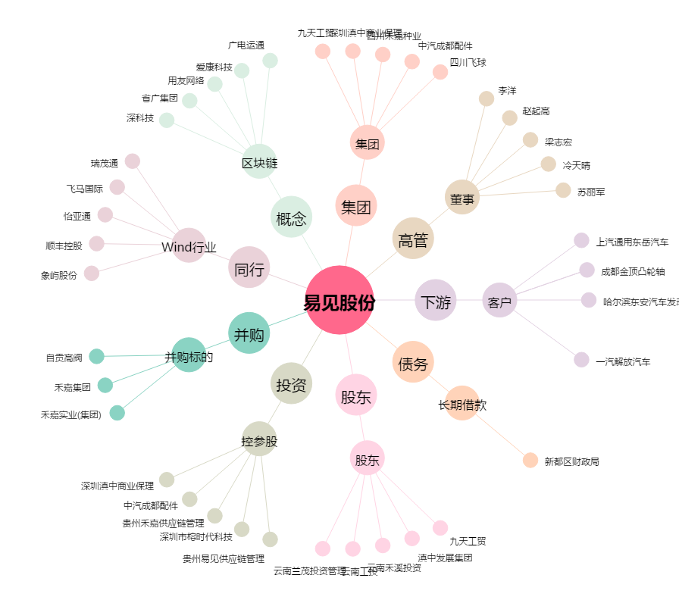
易见股份[600093.SH] - 关系概览图

